关系图
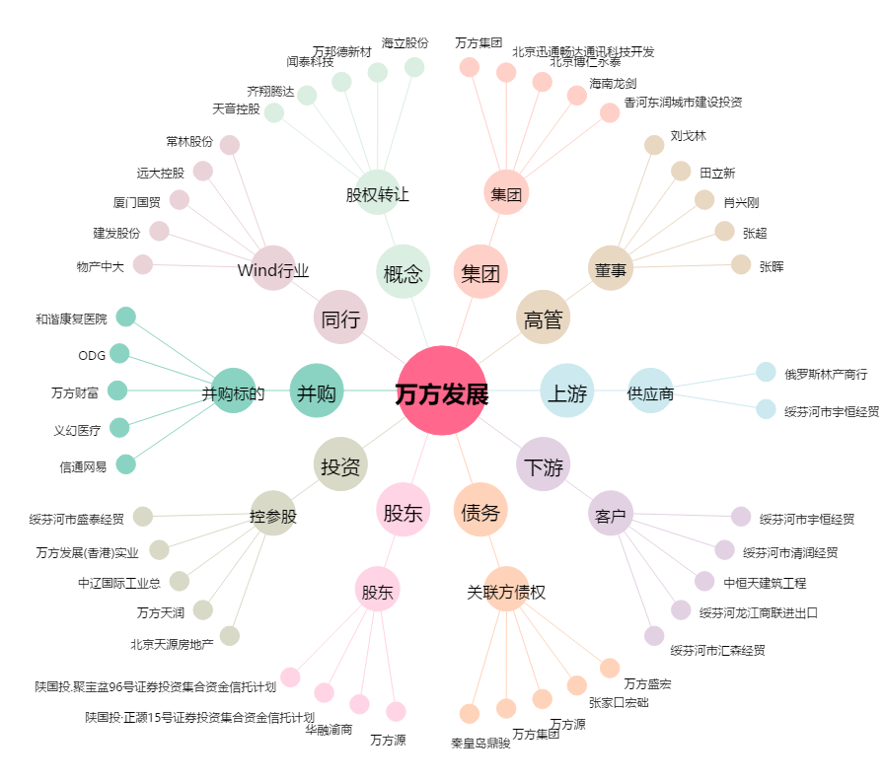
万方发展[000638.SZ] - 关系概览图

